Sheet1
[제작] S 알파 아리아 다이어리 케이스
STI : 02 6673 4900 , Fax : 02 6406 6543
배송주소:
제품명 | [제작] S 알파 아리아 다이어리 케이스
이미지 | 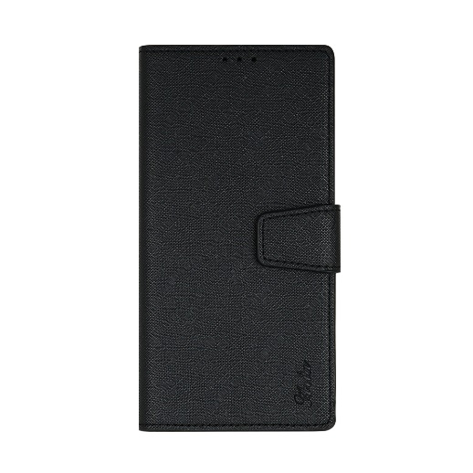 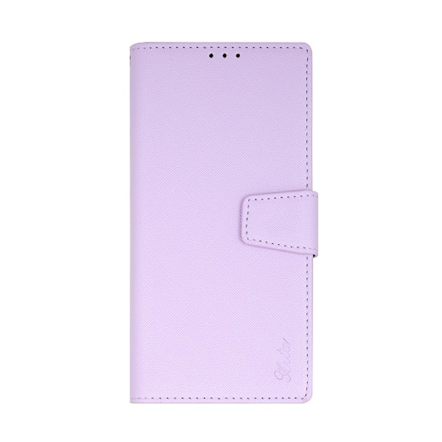 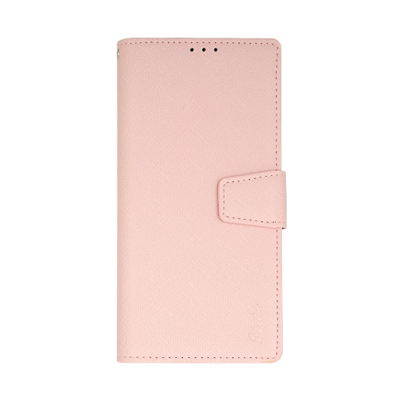 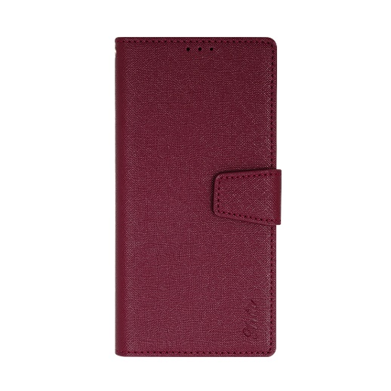 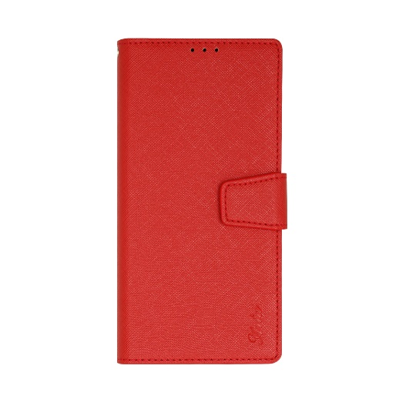 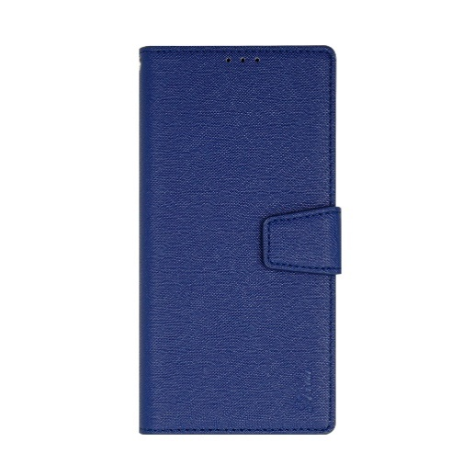
기종/디자인 | 블랙 | 핑크 | 네이비 | 버건디 | 레드 | 퍼플
아이폰14
아이폰14 PLUS
아이폰14 PRO
아이폰14 PRO MAX
갤럭시S8(G950)
갤럭시S8플러스(G955)
갤럭시S9(G960)
갤럭시S9플러스(G965)
갤럭시S10(G973)
갤럭시S10플러스(G975)
갤럭시S10 5G(G977)
갤럭시S20 FE(G781)
갤럭시S20(G981)
갤럭시S20플러스(G986)
갤럭시S20울트라(G988)
갤럭시노트8(N950)
갤럭시노트9(N960)
갤럭시노트10(N971)
갤럭시노트10플러스(N976)
갤럭시A8스타(G885)
갤럭시A9프로(G887)
갤럭시A8 2018(A530)
갤럭시A7 2018(A750)
갤럭시A9 2018(A920)
갤럭시A10e(A102N)/갤럭시Jean2(A202)
갤럭시와이드4(A205)/갤럭시A30Duos(A305)/갤럭시와이드5(E426)
갤럭시A50Duos(A505)
갤럭시A80(A805)
갤럭시A90 5G(A908S)
갤럭시A21S(A217)
갤럭시A31(A315)
갤럭시A51(A516)
갤럭시A71(A716)
갤럭시A32 LTE(A325)
갤럭시A42(A426)
갤럭시A82(A826)
갤럭시A13(A135)
갤럭시A53(A536)
엘지G8(LM-G820N)
엘지X4/X4플러스(X415)
엘지Q8플러스(LM-Q815)
엘지Q9(LM-Q925)

